Foglio1
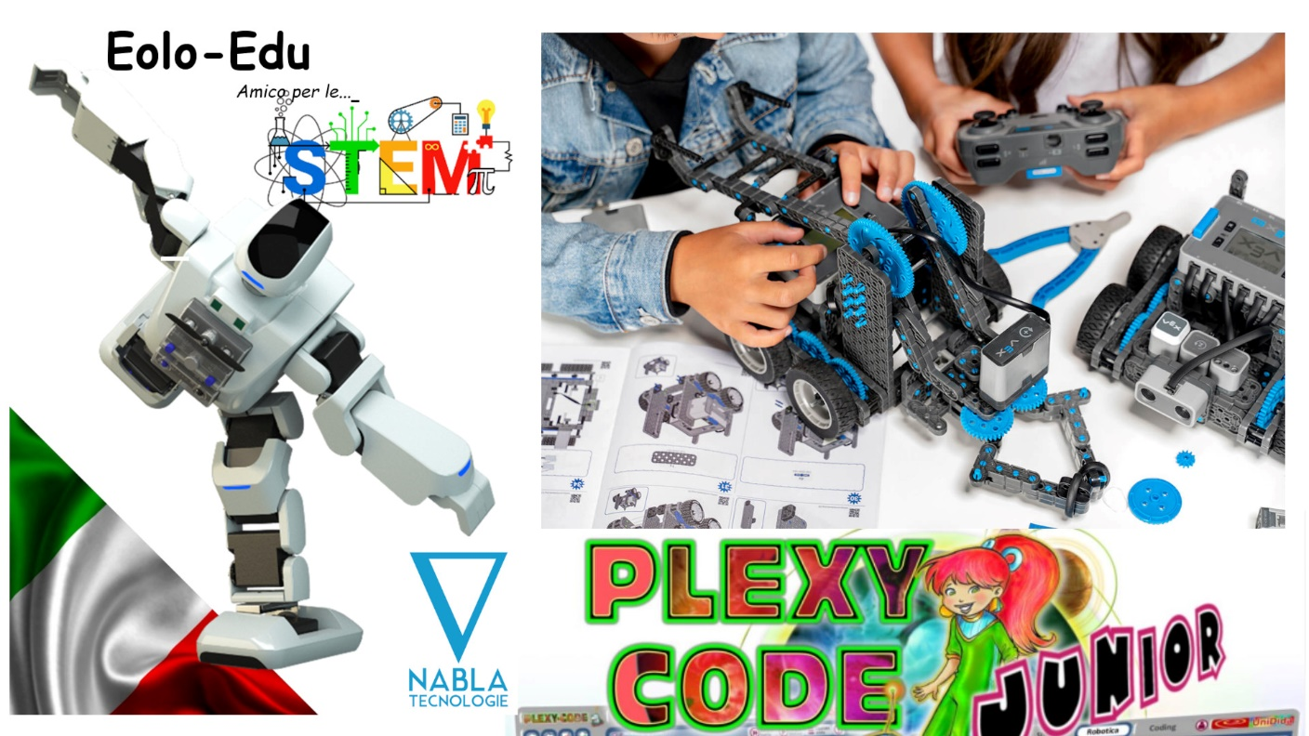

Secondaria primo e secondo grado
Robotica e Coding

Tipologie di strumenti digitali

A. Attrezzature per l’insegnamento del coding e della robotica educativa (robot didattici, set integrati e modulari programmabili con app, anche con motori e sensori, droni educativi programmabili) | quantità | prezzo singolo ivato | Totale ivato
Eolo Maestro di Coding | 4 | 3,074.40 € | 12,297.60 €
B. Schede programmabili e kit di elettronica educativa (schede programmabili e set di espansione, kit e moduli elettronici intelligenti e relativi accessori)
Invention Kit VEX IQ-set di espansione (include 1 unità di elab dati e 3 sensori) | 2 | 230.00 € | 460.00 €
C. Strumenti per l’osservazione, l’elaborazione scientifica e l’esplorazione tridimensionale in realtà aumentata (kit didattici per le discipline STEM, kit di sensori modulari, calcolatrici graficosimboliche, visori per la realtà virtuale, fotocamere 360°, scanner 3D)
Competition Kit Vex Iq | 2 | 573.40 € | 1,146.80 €
D. Dispositivi per il making e per la creazione e stampa in 3D (stampanti 3D, plotter, laser cutter, invention kit, tavoli e relativi accessori)
contenitore 160x90x45 | 1 | 446.52 € | 446.52 €
E. Software e app innovativi per la didattica digitale delle STEM
Plexy code junior | 1 | 847.91 € | 847.91 €
La secondaria di secondo grado può sostituire plexy code junior con
Plexy Code
 |  |  |  | ù
 |  | Totale ivato | 15,198.83 €

